Taul1
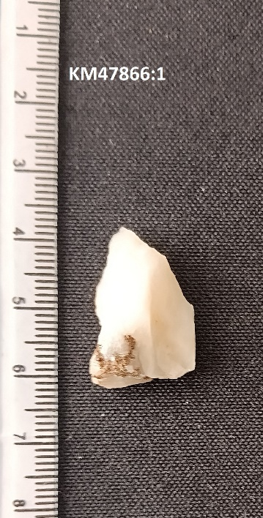
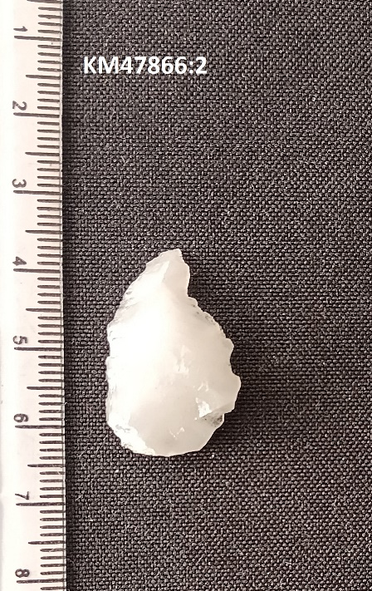
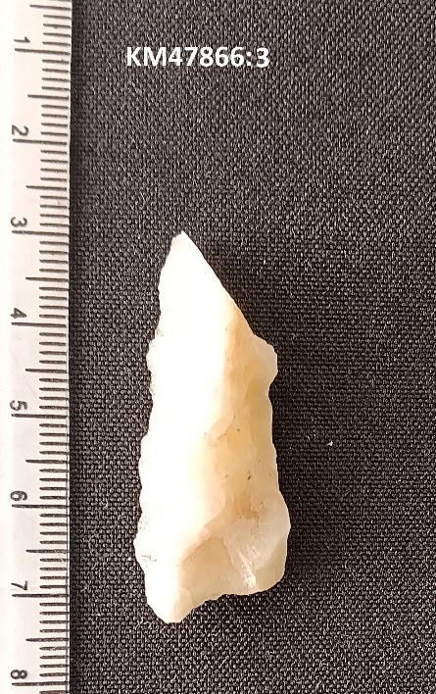
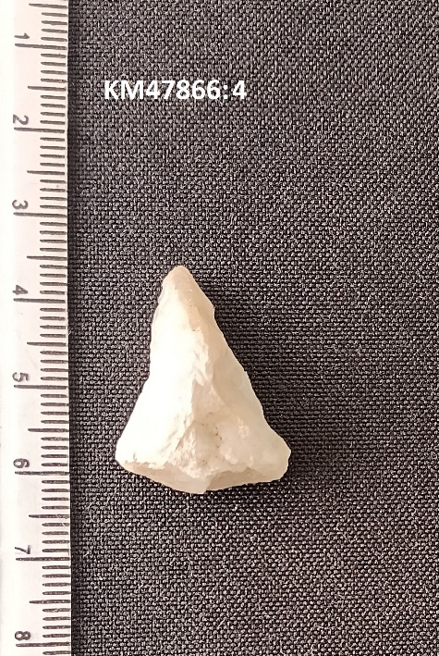
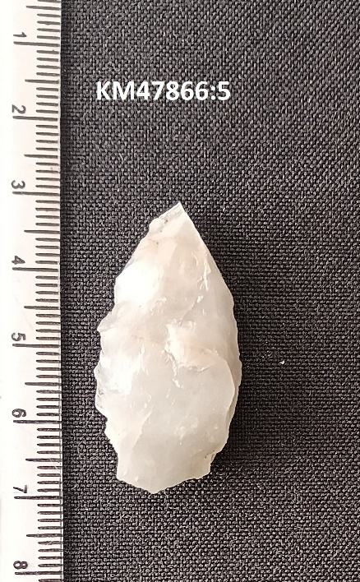
Löytöluettelo KM47866, Ilomantsi, Ristiniemi
Alue: Mekrijärvi / Koitajoki
Kohde: Ristiniemi
MJ-rekisteritunnus: 146010012
Luokitus: | asuinpaikat
Ajoitus: | kivikausi
Tutkimus: | inventointi
Kenttätyöaika: 10.9.2024
Inventoija: Rami Kokko (ARK-Sukellus Oy)
Koordinaatisto (ETRS89/WGS84): Lat 62.78369° Lon 30.92288° n. 144 m MPY
Aikaisemmat löydöt: KM 40766:1-4, KM 18208:1
Diarointi pvm. 30.10.2024
Luetteloija: Rami Kokko

Alanumero |  | Laji | Materiaali | Kuvaus | Kpl | Mitat (mm) | Paino (g)
1 |  | Kvartsi-iskos | kvartsi | Kvartsi-iskos | 1 | pituus 24 | 2
 |  |  |  |  |  | leveys 14
2 |  | Kvartsi-iskos | kvartsi | Kvartsi-iskos | 1 | pituus 28 | 2
 |  |  |  |  |  | leveys 18
3 |  | Kvartsi-iskos | kvartsi | Kvartsi-iskos | 1 | pituus 28 | 4
 |  |  |  |  |  | leveys 20
4 |  | Kvartsiesine | kvartsi | Tasakantainen nuolenkärki? | 1 | pituus 43 | 7
 |  |  |  |  |  | leveys 17
5 |  | Kvartsiesine | kvartsi | Kaavin, jossa retusoitu terä | 1 | pituus 39 | 8
 |  |  |  |  |  | leveys 20

